Sheet1
会社名 エムスタイル
住 所 〒661-0965 兵庫県尼崎市次屋3丁目6番40号
電 話 06-4256-1191
従業員 10名（2020年9月現在）
カレンダー表面

2022年 謹賀新年
カレンダー裏面
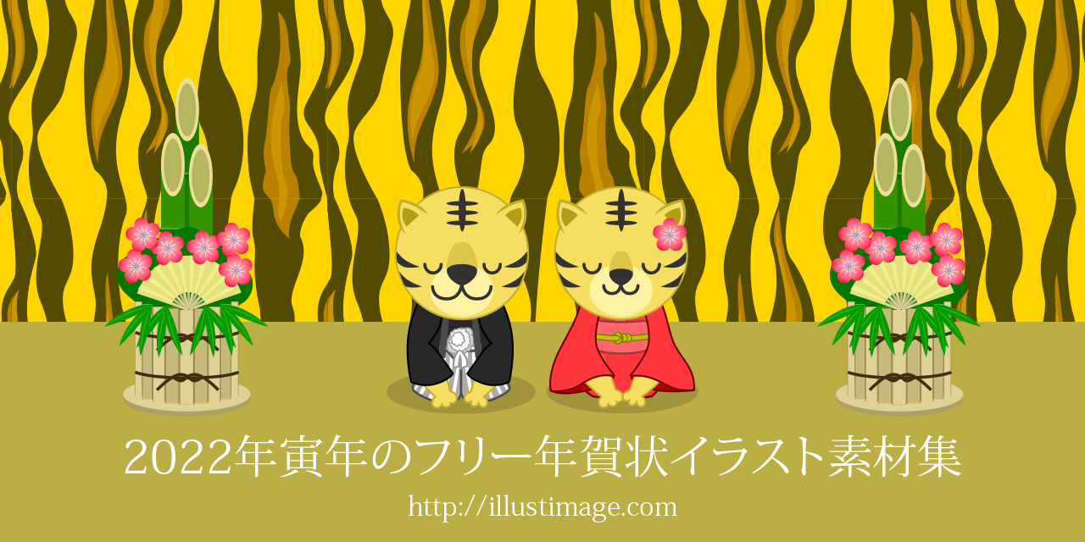

フリーメッセージ（手書き）

Sheet2
